Sheet1
Designed By Damme88 - Phamtoanbonmat@gmail.com
DESIGNED DOCUMENT FOR PROGRAMMING

Program Name : SdlGame |  |  | OS : Window 7 Ultimate x86
Language : Visual C++ and SDL Library |  |  | Timer : 21h-58-30-06-2014
Maker : ToanPT (Damme88)
Role : Graphics Developer and CE Engineering

Tổng Quan | hello welcome Chuc to passion lab. Sdl Game là một dự án về Game2D , giống với các game của hãng nitendo của 10 -15 năm về trước, Dự án này là kết thành quả của việc nghiên cứu kỹ thuật làm game2d sử dụng ngôn ngữ lập trình c++ và thự viện lập trình game2d, không hề dựa vào vào một công cụ hỗ trợ nào cho việc tạo sẵn các giao diện đồ họa. Bên cạnh việc sử dụng ngôn ngữ c++ và thư viện SDL, thì các hình ảnh và âm thanh được lấy từ tài nguyên bên ngoài.

Detail | Tool: 1. Visual studio 2010 professional 2. Môi trường xây dựng và run time: Window 7 ultimate x86 3. Version control : Github 4. Thư viện Lập trình game: + SDL_1_2_15 Tại path : http://www.libsdl.org/download-1.2.php + SDL_image_1_2_4 Tại path: http://www.libsdl.org/projects/SDL_image/release/ + SDL_mixer_1_2_12 Tại path: http://www.libsdl.org/projects/SDL_mixer/release-1.2.html +SDL2_ttf_2_0_11 Tại path: http://www.libsdl.org/projects/SDL_ttf/release-1.2.html

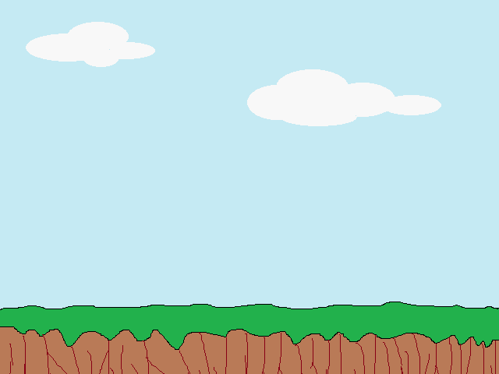
 | Image
 | Background Image: Size : 640 x 480 Name : background.bmp

 | Object Image: Size: 50x20 Name : object.bmp |  |  | Threats Image: Size : 40x40 Name : threats.bmp

 | Amo Image: Size : 40x8 Name : amo.bmp

 | Các chức năng
 |  | Folow chart tổng quát |  |  | Thuật toán va chạm

 |  |  | A sẽ ko va chạm với B khi 4 điều kiện sau đây thỏa mãn: 1. Bottom A < Top B 2. Top A > Bottom B 3. Right A < Left B 4. Left A > Right B

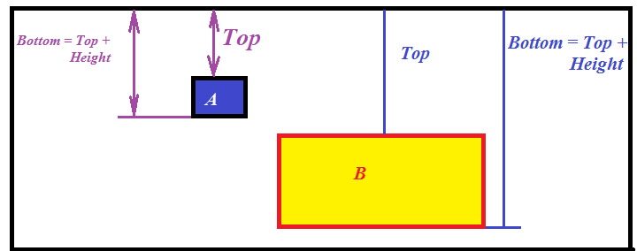

 |  |  | Thuật Toán : Di chuyển đối tượng. Class object được sử dụng để quản lý đối tượng, với tọa độ ban đầu là: bounding_.x và bouding_.y, được thiết lập theo ý người thiết kế x_vel_ and y_vel_ = 0 là lượng thay đổi khi thực hiện move Function HandleAction : Kiểm tra event - Key down: tương ứng với : up, down, left, right thì x_vel_ và y_vel_ -> được tăng lên hoặc giảm đi 1 lượng Function Move: sẽ thực hiện: bounding_.x +(-) = x_vel_ bounding_.y +(-) = y_vel_ - Key Up: thiết lập x_vel_ ; y_vel_ về value trước khi tăng bởi key down (làm cho đối tượng ko bị chạy miết khi ấn down) * Dựa theo phương pháp này -> xây dựng được threats -> Xây dựng được Amo

